Sheet1
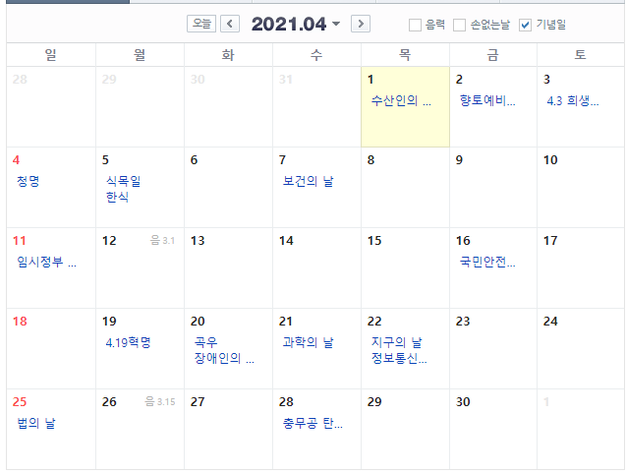
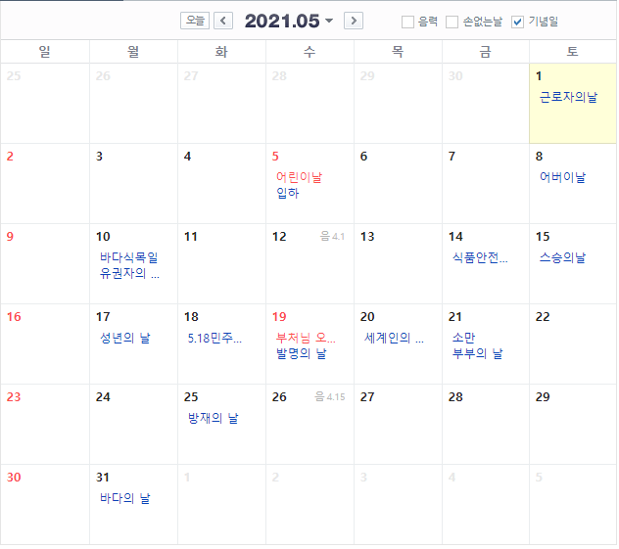
 | 월 초 | 월 말
2021-05-12 | 2021-05-01 | 2021-05-31
요일값 | 6 | 1
 | -5 | 5

